2022-2023
 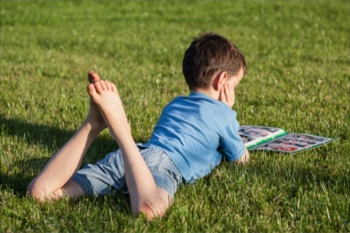 | GRILLE BUDGÉTAIRE FINANCEMENT GLISSADE DE L'ÉTÉ - APAVRIL22 Période concernée : Été 2022 (dépenses engagées avant le 30 juin 2022 et dépensées avant le 31 août 2022)
Nom de l'organisme :
Nom du projet :
DÉPENSES ADMISSIBLES | $ DEMANDÉ À l'IRCM | $ INVESTI PAR LE RESPONSABLE DE PROJET | $ INVESTI PAR LES PARTENAIRES1 | TOTAL | JUSTIFICATION DES DÉPENSES / COMMENTAIRES
Ressources humaines (veuillez détailler)
ex: 1 intervenant à 30h/sem. x 25$/h x 20 semaines + charges sociales)
 |  |  |  | - $
 |  |  |  | - $
 |  |  |  | - $
 |  |  |  | - $
 |  |  |  | - $
 |  |  |  | - $
TOTAL | - $ | - $ | - $ | - $
Fournitures de bureau et équipements (veuillez détailler)
 |  |  |  | - $
 |  |  |  | - $
 |  |  |  | - $

 |  |  |  | - $
TOTAL | - $ | - $ | - $ | - $
Frais de déplacement (veuillez détailler)
 |  |  |  | - $

 |  |  |  | - $
 |  |  |  | - $
TOTAL | - $ | - $ | - $ | - $
Développement de contenu/outils (veuillez détailler)
 |  |  |  | - $
 |  |  |  | - $
 |  |  |  | - $
 |  |  |  | - $
 |  |  |  | - $
TOTAL | - $ | - $ | - $ | - $
Achat de matériel (veuillez détailler)
 |  |  |  | - $
 |  |  |  | - $
 |  |  |  | - $
 |  |  |  | - $
 |  |  |  | - $
TOTAL | - $ | - $ | - $ | - $
Communication (veuillez détailler)
 |  |  |  | - $

 |  |  |  | - $
 |  |  |  | - $
TOTAL | - $ | - $ | - $ | - $
Locaux (veuillez détailler)
 |  |  |  | - $

 |  |  |  | - $
TOTAL | - $ | - $ | - $ | - $
Promotion et publicité (veuillez détailler)
 |  |  |  | - $

 |  |  |  | - $
 |  |  |  | - $
TOTAL | - $ | - $ | - $ | - $
TOTAL AVANT FRAIS DE GESTION | - $ | - $ | - $ | - $
Frais de gestion (maximum 15 % du total des dépenses financées par l'IRCM)
 |  |  |  | - $
TOTAL | - $ | - $ | - $ | - $
TOTAL INCLUANT FRAIS DE GESTION | - $ | - $ | - $ | - $

% D'INVESTISSEMENT | 0% | 0% | 0%

1 Pour chacun des montants investis par les partenaires (contribution financière ou non), veuillez indiquer le partenaire impliqué dans la section « Justification des dépenses / commentaires ».

